How-To
Erklärung zur Nutzung der Tabelle
Der Prüfer/die Prüferin kopiert die Vorlage der Checkliste (...\sciebo\Vernetzung Thermodynamik\Aufgabensammlung OK!Thermo\03_Checkliste_zur_PrüfungvonAufgaben.xlsx) und legt sie im Ordner ...\sciebo\Vernetzung Thermodynamik\Aufgabensammlung OK!Thermo\02_PrüfungChecklisten ab. Der Dateiname soll der Aufgabennummer und dem Aufgabentitel entsprechen (z.B N000003 - allgemeine Gaskonstante.xlsx)
Der Prüfer/die Prüferin prüft die Aufgabe entsprechend der Checkliste
Der Prüfer/die Prüferin gibt nach der Prüfung wenn nötig eine Rückmeldung an den Ersteller/die Erstellerin.
Nach Bedarf erfolgt eine Überarbeitung der STACK-Aufgabe durch den Ersteller/die Erstellerin der Aufgabe. In diesem Fall wiederholen sich die ersten Schritte.
Der Prüfer/die Prüferin hinterlegt in der STACK-Aufgabe seinen Prüftag.
Anschließend erfolgt die Freigabe der STACK-Aufgabe, indem sie in die Kategorie „Geprüft: fertige Aufgaben“ verschoben wird.
Der Prüfer/die Prüferin hinterlegt seinen Prüftag in der Aufgabenliste und ändert dort auch die Kategorie, in der die Aufgabe sich befindet. (...\sciebo\Vernetzung Thermodynamik\Aufgabensammlung OK!Thermo\01_MASTER-Aufgabenliste.xlsx)
Hinweise:
Die zu prüfenden Aspekte teilen sich in die Kategorien optional, primär und sekundär auf.
Bei den optionalen Aspekten ist eine Prüfung nicht in jeder Aufgabe erforderlich, da der Aspekt nicht immer vorhanden ist.
Primäre Aspekte müssen in jedem Fall aktiv geprüft und kontrolliert werden.
Bei sekundären Aspekten sollten Sie die Augen nach Fehlern offen halten, müssen aber nicht aktiv danach suchen.
Bitte wählen beim Prüfen der Aufgabe in Spalte H die passende Bezeichnung via Dropdown-Menü auswäheln. Sollte beim Prüfen alles in Ordnung sein, wählen bitte "alles ok" auswählen. Wenn beim Prüfen Kleinigkeiten in der Aufgabe selbst geändert wurden, bitte "von Prüfer*in geändert" auswählen und in Spalte I angeben, welche Änderungen vorgenommen wurden. Sollten größere Aspekte in der Aufgabe nicht passen, wählen bitte "Nacharbeit erforderlich" auswählen und in Spalte I notieren, was noch vom Ersteller/von der Erstellerin geändert werden muss. Sollten der zu prüfenden Aspekt in der Aufgabe nicht vorhanden sein oder wenn der Aspekt nicht geprüft wurde, bitte "nicht geprüft/vorhanden" auswählen.
Achtung: In Zelle I32 kann man erkennen, ob die Prüfung abgeschlossen ist. Sollten noch nicht alle primären Prüfaspekte abgearbeitet sein, wird dort ein rot hinterlegter Warnhinweis angezeigt (siehe Abbildung rechts).
Erst wenn alle primären Aspekte bearbeitet wurden, wird der Hinweis grün hinterlegt. Dann kann die Aufgabe freigegeben und der "Geprüft"-Tag vergeben werden (siehe Abbildung rechts).
Prozessablauf

Kopieren der Checklisten-Vorlage

Titel der Checkliste:
"N00XXX - Aufgabentitel"

Abarbeiten der Prüfpunkte anhand der "Prüfer*in"-Spalte. (ALLE Anmerkungen in der Kommentarspalte sammeln.)
"Nacharbeit erforderlich" in der Aufgabenliste markieren (in Excel)

Alles ok?
Rückmeldung an den Mitarbeiter der Ersteller-Hochschule und den Ersteller*in der Aufgabe! per E-Mail
Nein!

Ja!

Freigabe erteilen in der Checkliste (in Excel)

Freigabe in Master-Aufgabenliste markieren (in Excel)

Geprüft-Tag vergeben (in Moodle)

In "Geprüft"-Kategorie verschieben (in Moodle)

Fertig!

Beispiel "Proberechnung"
Prüfung innerhalb Toleranz | Prüfung außerhalb Toleranz | Folgefalsche Eingaben


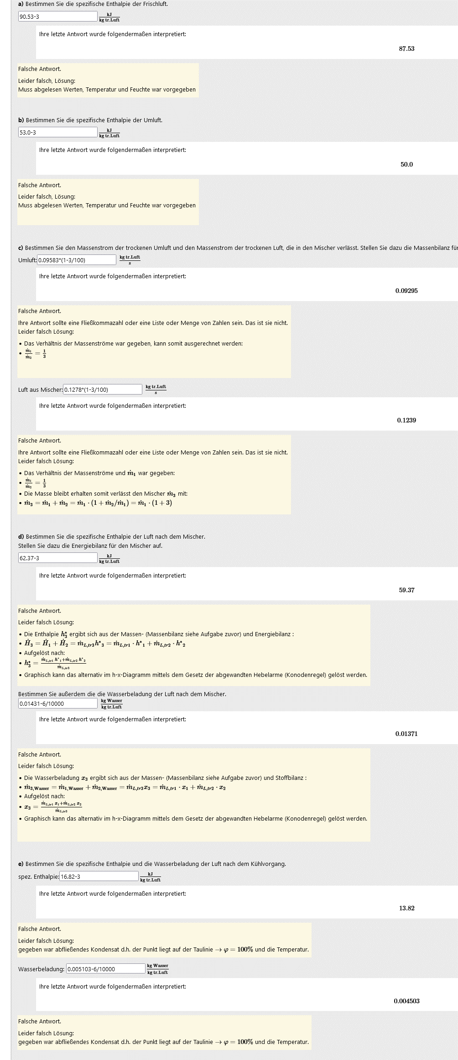

Beispiel für die Ablage der Rückmeldebäume , diese kann sich der Prüfer dann ansehen ohne die Eingabearbeit selbst zu machen.

